Диаграмма1
 | 1 | 1 | 1 | 1 | 1 | 1 | 1 | 1

титульный
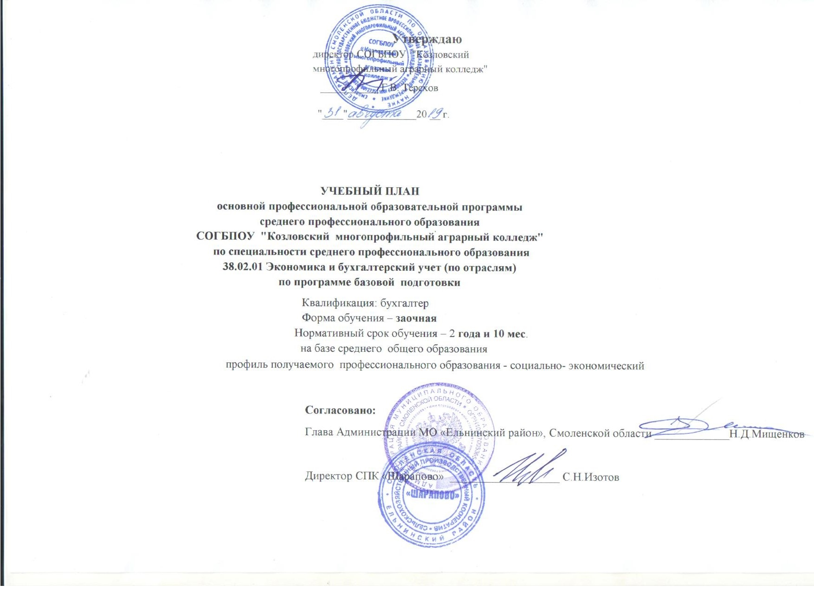

"Рославльский район"

